상품제안서
휴대용 접이식의자 | 상품코드: S38312

 |  |  |  |  |  |  | 02-713-8555 | www.synergygift.co.kr
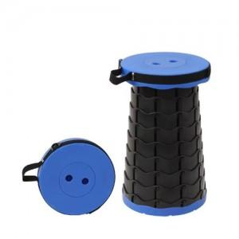

【상세/제작정보】 | <p><span style="font-size: 14pt;">※ 운임비 별도 발생 됩니다.</span></p>

【인쇄/포장옵션】 | 스티커 / OPP(비닐)

【공급단가】 | 수량 | 30~ | 100~ | 500~ | 1,000~ | 2,000~
*VAT별도 | 레드 | 9,450원 | 9,100원 | 8,750원 | 8,400원 | 8,190원
 | 그린 | 9,450원 | 9,100원 | 8,750원 | 8,400원 | 8,190원
 | 블루 | 9,450원 | 9,100원 | 8,750원 | 8,400원 | 8,190원
 | 블랙 | 9,450원 | 9,100원 | 8,750원 | 8,400원 | 8,190원

【상품 URL】 | https://www.synergygift.co.kr:443/src/goods_detail.php?gdno=38312

